opisy
Przykład 1
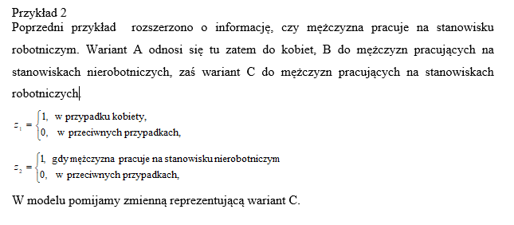
Y - Spożycie owoców w kg | 1 - kobieta
X1i - Dochody w tys. Zł | 0 - mężczyzna
Z1i - Płeć

